S-EX--22 COSMETIC BALTIMO (2)
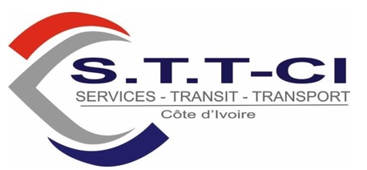

C.C N° 1703911 V
Régime d'imposition: REEL SIMPLIFIE
Centre des Impots : PORT-BOUET

FACTURE DEFINITIVE

TO: RACHPACO
File: S-EX872/23 SERVIZI ENERGIA ITALIA Itinéraire : CHYPRE - LARNACA Route : 02 COLIS : OIL AND GAS NW= 458 KGS, Date: 04/10/2023 E3934 Du 28/09/2023

 | FORMALITES DOUANE

 | Item Description |  | Sub-File | Unit | Amount XOF
01 | Droits de Douane |  | S-EX872/23 | 1.00 | 40,000.00
02 | Taxe Sydam |  | S-EX872/23 | 1.00 | 20,000.00
03 | Passage Douane |  | S-EX872/23 | 1.00 | 100,000.00
04 | HAD |  | S-EX872/23 | 1.00 | 133,600.00
05 | Manutention / Acceptation |  | S-EX872/23 | 1.00 | 10,000.00
06 | Frais NAS |  | S-EX872/23 | 1.00 | 16,400.00
 |  |  | Sub Total |  | 320,000.00
 |  |  | VAT (18%) |  | 0.00
 |  |  | Grand Total |  | 320,000.00

Préparé Par:

OPERATIONS MANAGER |  | ADMIN & FINACE MANAGER |  | GENERAL MANAGER

Services Transit Transport cote d'ivoire SARL au capital 13.000.000 F CFA siège Social Abidjan Port bouet cite douane 07 BP 774 Abidjan 07 – Tel : 21-58-09-78 / 57 29 04 29 - Email : servicestransittransport@gmail.com C.C : 1703911V - RCCM N° : CI-ABJ-2017-B-2420- N° Compte Bancaire : CI034 01022 18140790004 61 BACI

